统计分组
2015年 | 样品最大值 | 52961.86
26935.76 | 样品最小值 | 23767.08
52859.17 | 样品数N | 31
33275.34
23767.08 | 全距=最大值-最小值 |  | 组序 | 组下限 | 组上限 | 组中距 | 频数 | 频率% | 累积频数 | 累积频率% | 组距符号化
34757.16 | 全距R | 29194.78 | 1 | 21334.181667 | 26199.98 | 23767.08 | 10 | 0.32258064516 | 10 | 0.32258064516 | [21334.18, 26199.98)
26415.87 |  |  | 2 | 26199.978333 | 31065.77 | 28632.88 | 12 | 0.38709677419 | 22 | 0.70967741935 | [26199.98, 31065.78)
24579.64 | 确定组数=1+3.32lgN |  | 3 | 31065.775 | 35931.57 | 33498.67 | 5 | 0.16129032258 | 27 | 0.87096774194 | [31065.78, 35931.57)
26356.42 | 组数n | 5.9513208235 | 4 | 35931.571667 | 40797.37 | 38364.47 | 1 | 0.032258064516 | 28 | 0.90322580645 | [35931.57, 40797.37)
26152.16 | （四舍五入取整）↓ |  | 5 | 40797.368333 | 45663.17 | 43230.27 | 1 | 0.032258064516 | 29 | 0.93548387097 | [40797.37, 45663.17)
25575.61 |  | 6 | 6 | 45663.165 | 50528.96 | 48096.06 | 0 | 0 | 29 | 0.93548387097 | [45663.17, 50528.96)
24202.62 |  |  | 7 | 50528.961667 | 55394.76 | 52961.86 | 2 | 0.064516129032 | 31 | 1 | [50528.96, 55394.76)
27051.47 | 计算组距=全距/组数
28838.07 | 组距h | 4865.7966667
24900.86
37173.48 | 确定组限和最终组数
26500.12 | 第一组下限=最小值-0.5*组距
31125.73 | 第一组下限 | 21334.181667
30594.1 | （最终组数=已确定组数+1）
25186.01 | 最终组数 | 7
24542.35
31545.27
25827.72
26420.21
52961.86
26205.25
34101.35
25456.63
26274.66
26373.23
43714.48
27238.84

统计指标计算
地块编号 | 1 | 2 | 3 | 4 | 5 | 6 | 7 | 8 | 9 | 10 | 11 | 12
面积/hm2 | 12 | 83 | 50 | 35 | 55 | 50 | 72 | 40 | 85 | 29 | 65 | 75

$$\frac{1}{n}{(\frac{x_{i}−\overline{x}}{σ})}^{3}$$
样品最小值 | 12 |  |  |  | 地块编号 | 1 | 2 | 3 | 4 | 5 | 6 | 7 | 8 | 9 | 10 | 11 | 12
样品最大值 | 85 |  |  |  | 面积/hm2 | 12 | 83 | 50 | 35 | 55 | 50 | 72 | 40 | 85 | 29 | 65 | 75
样品数 | 12
均值 | 54.25 |  |  |  |  | -0.61252971891 | 0.19300145008 | -0.00062346749353 | -0.057934761902 | 3.4263428303E-06 | -0.00062346749353 | 0.045419473657 | -0.023501285473 | 0.23614697421 | -0.13074683127 | 0.010089564423 | 0.07256067733
$$\frac{1}{n}{(\frac{x_{i}−\overline{x}}{σ})}^{4}$$
 |  |  |  |  |  | 1.1909585183 | 0.25535312554 | 0.00012193980667 | 0.051323080701 | 1.1825917242E-07 | 0.00012193980667 | 0.037100794629 | 0.015411653609 | 0.33417215732 | 0.15192712227 | 0.0049914145301 | 0.069288663778

极差R=max-min
极差 | 73

离差di=xi-均值
离差 | -42.25 | 28.75 | -4.25 | -19.25 | 0.75 | -4.25 | 17.75 | -14.25 | 30.75 | -25.25 | 10.75 | 20.75

离差$平方和{ d}^{2}= \sum_{i}^{n}{\left(x_{i}−\overline{x}\right)²}$
离差平方 | 1785.0625 | 826.5625 | 18.0625 | 370.5625 | 0.5625 | 18.0625 | 315.0625 | 203.0625 | 945.5625 | 637.5625 | 115.5625 | 430.5625
离差平方和 | 5666.25

$$C_{v}=\frac{S}{\overline{x}}×100\%=\frac{1}{\overline{x}}×\sqrt{\frac{\sum_{i}^{n}{{(x_{i}−\overline{x})}^{2}}}{n−1}×100\%}$$
$$g_{1}=\sum_{i=1}^{n}{\frac{1}{n}{(\frac{x_{i}−\overline{x}}{σ})}^{3}}$$
方差σ² | 472.1875 | 472.1875 |  | 变异系数：地理数据的相对变化（波动）程度 |  |  |  |  |  | 偏度系数：测度地理数据分布的不对称性性情况，刻画以平均数为中心的偏向情况
标准差σ | 21.729875747 | 21.729875747
无偏估计标准差S
22.696115006 | 22.696115006

 |  |  |  | 变异系数 | 0.41836156693

 |  |  |  |  |  |  |  |  |  | 偏度系数 | -0.26873796651
峰度系数：测度地理数据在均值附近的集中程度
$$g_{2}=\sum_{i=1}^{n}{\frac{1}{n}{(\frac{x_{i}−\overline{x}}{σ})}^{4}}−3$$
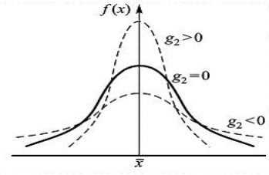

峰度系数 | -0.88922947141

空间布局测度
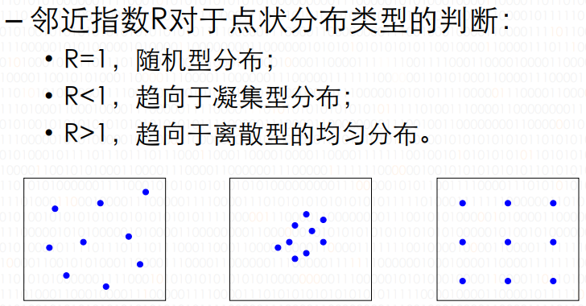
$$R=\frac{\overline{r_{1}}}{\overline{r_{E}}}$$
年份 | 城镇数 | d1(km) |  | 中国面积(km²) |  | 区域法 邻近指数R
1953 | 151 | 160.31 |  | 9600000
1963 | 210 | 95.96 |  |  |  |  | 年份 | 城镇数 | rE | 邻近指数R
1973 | 271 | 83.79 |  |  |  |  | 1953 | 151 | 126.07156593 | 1.2715793512
$$R=\frac{1}{2\sqrt{n/A}}$$
1978 | 302 | 81.02 |  |  |  |  | 1963 | 210 | 106.90449676 | 0.89762360709
 |  |  |  |  |  |  | 1973 | 271 | 94.106793383 | 0.8903714279
 |  |  |  |  |  |  | 1978 | 302 | 89.146059181 | 0.90884555912

居民区分布散点图
假设要在10个居民区内设立一个商业中心，希望居民都很便利。居住区坐标如下，如何做？
地点 | 1 | 2 | 3 | 4 | 5 | 6 | 7 | 8 | 9 | 10
X | 3.58 | 7.45 | 3.21 | 6.47 | 5.32 | 6.54 | 7.81 | 9.65 | 6.78 | 8.92
Y | 6.89 | 6.41 | 4.23 | 4.58 | 6.31 | 2.97 | 6.35 | 7.43 | 5.98 | 4.47

 | 最大值 | 最小值 | 均值 |  | 平均中心 |  |  | 居民区数量
X | 9.65 | 3.21 | 6.573 |  | X | 6.573 |  | 10
Y | 7.43 | 2.97 | 5.562 |  | Y | 5.562

居民区外接矩形面积
28.7224

相互距离 | 1 | 2 | 3 | 4 | 5 | 6 | 7 | 8 | 9 | 10 | X | Y
1 | 999 | 3.8996538308 | 2.6856098004 | 3.6997567488 | 1.8341210429 | 4.9120260586 | 4.2643287866 | 6.0939724318 | 3.326875411 | 5.8627638533 | 3.58 | 6.89
2 | 3.8996538308 | 999 | 4.7675989764 | 2.0758853533 | 2.1323461257 | 3.5583282592 | 0.36496575182 | 2.4249536078 | 0.7961155695 | 2.4340295808 | 7.45 | 6.41
3 | 2.6856098004 | 4.7675989764 | 999 | 3.278734512 | 2.9628533545 | 3.5604072801 | 5.0650172754 | 7.191216865 | 3.9758521099 | 5.7150415572 | 3.21 | 4.23
4 | 3.6997567488 | 2.0758853533 | 3.278734512 | 999 | 2.0773540863 | 1.6115210207 | 2.2200225224 | 4.2702341856 | 1.4339107364 | 2.4524681445 | 6.47 | 4.58
5 | 1.8341210429 | 2.1323461257 | 2.9628533545 | 2.0773540863 | 999 | 3.5558402664 | 2.4903212644 | 4.472504891 | 1.4968299837 | 4.0429692059 | 5.32 | 6.31
6 | 4.9120260586 | 3.5583282592 | 3.5604072801 | 1.6115210207 | 3.5558402664 | 999 | 3.6107201498 | 5.4372511437 | 3.019552947 | 2.8132543433 | 6.54 | 2.97
7 | 4.2643287866 | 0.36496575182 | 5.0650172754 | 2.2200225224 | 2.4903212644 | 3.6107201498 | 999 | 2.1335416565 | 1.0944404963 | 2.1832315498 | 7.81 | 6.35
8 | 6.0939724318 | 2.4249536078 | 7.191216865 | 4.2702341856 | 4.472504891 | 5.4372511437 | 2.1335416565 | 999 | 3.2154937412 | 3.0486882425 | 9.65 | 7.43
9 | 3.326875411 | 0.7961155695 | 3.9758521099 | 1.4339107364 | 1.4968299837 | 3.019552947 | 1.0944404963 | 3.2154937412 | 999 | 2.6191028998 | 6.78 | 5.98
10 | 5.8627638533 | 2.4340295808 | 5.7150415572 | 2.4524681445 | 4.0429692059 | 2.8132543433 | 2.1832315498 | 3.0486882425 | 2.6191028998 | 999 | 8.92 | 4.47
最小值 | 1.8341210429 | 0.36496575182 | 2.6856098004 | 1.4339107364 | 1.4968299837 | 1.6115210207 | 0.36496575182 | 2.1335416565 | 0.7961155695 | 2.1832315498
（0除外的）

最邻近平均距离 |  | 理想的随机性（普阿松分布型）的最近邻平均距离 |  |  |  |  |  | 最近邻指数R
1.4904812863 |  | 0.84738421038 |  |  |  |  |  | 1.7589202962

最短路径问题
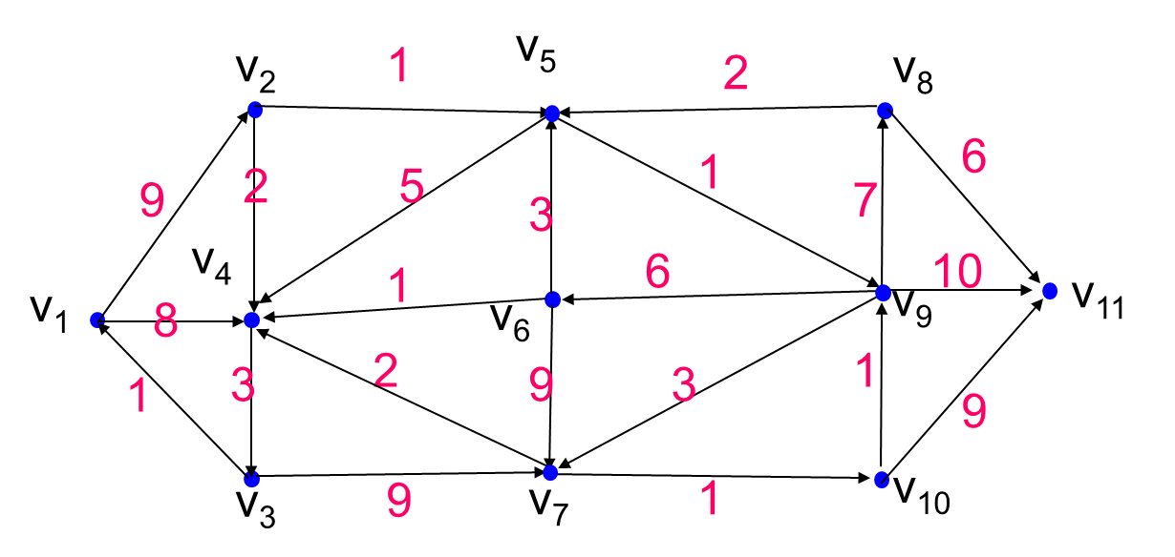
求从结点V1到各个结点的最短路径

路径 V1 |  |  | 路径 V1,V4 |  |  | 路径 V1,V4,V2 |  |  | 路径 V1,V4,V2,V5 |  |  | 路径 V1,V4,V2,V5,V3 |  |  | 路径 V1,V4,V2,V5,V3,V9 |  |  | 路径 V1,V4,V2,V5,V3,V9,V7 |  |  | 路径 V1,V4,V2,V5,V3,V9,V7,V10 |  |  | 路径 V1,V4,V2,V5,V3,V9,V7,V10,V6 |  |  | 路径 V1,V4,V2,V5,V3,V9,V7,V10,V6,V8
V1-V2 | V1,V2 | 9 | V1-V2 | V1,V2 | 9 | V1-V2 | V1,V2 | 9 | V1-V2 | V1,V2 | 9 | V1-V2 | V1,V2 | 9 | V1-V2 | V1,V2 | 9 | V1-V2 | V1,V2 | 9 | V1-V2 | V1,V2 | 9 | V1-V2 | V1,V2 | 9 | V1-V2 | V1,V2 | 9
V1-V3 | null | ∞ | V1-V3 | V1,V4,V3 | 11 | V1-V3 | V1,V4,V3 | 11 | V1-V3 | V1,V4,V3 | 11 | V1-V3 | V1,V4,V3 | 11 | V1-V3 | V1,V4,V3 | 11 | V1-V3 | V1,V4,V3 | 11 | V1-V3 | V1,V4,V3 | 11 | V1-V3 | V1,V4,V3 | 11 | V1-V3 | V1,V4,V3 | 11
V1-V4 | v1,v4 | 8 | V1-V4 | V1,V4 | 8 | V1-V4 | V1,V4 | 8 | V1-V4 | V1,V4 | 8 | V1-V4 | V1,V4 | 8 | V1-V4 | V1,V4 | 8 | V1-V4 | V1,V4 | 8 | V1-V4 | V1,V4 | 8 | V1-V4 | V1,V4 | 8 | V1-V4 | V1,V4 | 8
V1-V5 | null | ∞ | V1-V5 | null | ∞ | V1-V5 | V1,V2,V5 | 10 | V1-V5 | V1,V2,V5 | 10 | V1-V5 | V1,V2,V5 | 10 | V1-V5 | V1,V2,V5 | 10 | V1-V5 | V1,V2,V5 | 10 | V1-V5 | V1,V2,V5 | 10 | V1-V5 | V1,V2,V5 | 10 | V1-V5 | V1,V2,V5 | 10
V1-V6 | null | ∞ | V1-V6 | null | ∞ | V1-V6 | null | ∞ | V1-V6 | null | ∞ | V1-V6 | null | ∞ | V1-V6 | V1,V2,V5,V9,V6 | 17 | V1-V6 | V1,V2,V5,V9,V6 | 17 | V1-V6 | V1,V2,V5,V9,V6 | 17 | V1-V6 | V1,V2,V5,V9,V6 | 17 | V1-V6 | V1,V2,V5,V9,V6 | 17
V1-V7 | null | ∞ | V1-V7 | null | ∞ | V1-V7 | null | ∞ | V1-V7 | null | ∞ | V1-V7 | V1,V4,V3,V7 | 20 | V1-V7 | V1,V2,V5,V9,V7 | 14 | V1-V7 | V1,V2,V5,V9,V7 | 14 | V1-V7 | V1,V2,V5,V9,V7 | 14 | V1-V7 | V1,V2,V5,V9,V7 | 14 | V1-V7 | V1,V2,V5,V9,V7 | 14
V1-V8 | null | ∞ | V1-V8 | null | ∞ | V1-V8 | null | ∞ | V1-V8 | null | ∞ | V1-V8 | null | ∞ | V1-V8 | V1,V2,V5,V9,V8 | 18 | V1-V8 | V1,V2,V5,V9,V8 | 18 | V1-V8 | V1,V2,V5,V9,V8 | 18 | V1-V8 | V1,V2,V5,V9,V8 | 18 | V1-V8 | V1,V2,V5,V9,V8 | 18
V1-V9 | null | ∞ | V1-V9 | null | ∞ | V1-V9 | null | ∞ | V1-V9 | V1,V2,V5,V9 | 11 | V1-V9 | V1,V2,V5,V9 | 11 | V1-V9 | V1,V2,V5,V9 | 11 | V1-V9 | V1,V2,V5,V9 | 11 | V1-V9 | V1,V2,V5,V9 | 11 | V1-V9 | V1,V2,V5,V9 | 11 | V1-V9 | V1,V2,V5,V9 | 11
V1-V10 | null | ∞ | V1-V10 | null | ∞ | V1-V10 | null | ∞ | V1-V10 | null | ∞ | V1-V10 | null | ∞ | V1-V10 | null | ∞ | V1-V10 | V1,V2,V5,V9,V7,V10 | 15 | V1-V10 | V1,V2,V5,V9,V7,V10 | 15 | V1-V10 | V1,V2,V5,V9,V7,V10 | 15 | V1-V10 | V1,V2,V5,V9,V7,V10 | 15
V1-V11 | null | ∞ | V1-V11 | null | ∞ | V1-V11 | null | ∞ | V1-V11 | null | ∞ | V1-V11 | null | ∞ | V1-V11 | V1,V2,V5,V9,V11 | 21 | V1-V11 | V1,V2,V5,V9,V11 | 21 | V1-V11 | V1,V2,V5,V9,V11 | 21 | V1-V11 | V1,V2,V5,V9,V11 | 21 | V1-V11 | V1,V2,V5,V9,V11 | 21

最短路径 | V1-V2-V5-V9-V11 |  |  | 2

服务点最优区位
某地理区有5个城镇A、B、C、D、E，各城镇的地理位置及正负荷如图所示。现计划在该地区建一工厂，若使产品运往到各城镇的总运输量为最少，问这个工厂建在那个城镇更好？
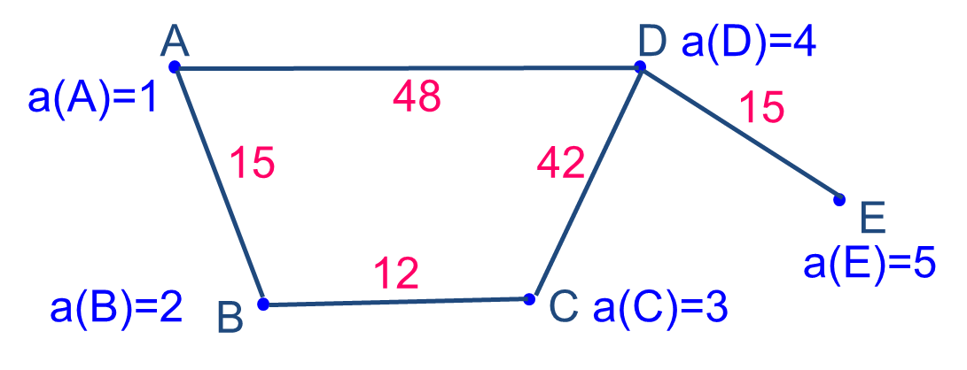

距离表
 | A | B | C | D | E |  | 正负荷 | S(A) | S(B) | S(C) | S(D) | S(E)
A | 0 | 15 | 27 | 48 | 63 | A | 1 | 618 | 612 | 504 | 357 | 432
B | 15 | 0 | 12 | 54 | 69 | B | 2 | 最小值
C | 27 | 12 | 0 | 42 | 57 | C | 3 | 357
D | 48 | 54 | 42 | 0 | 15 | D | 4
E | 63 | 69 | 57 | 15 | 0 | E | 5

离散区域分布的测度-空间罗伦兹曲线
id | 1 | 2 | 3 | 4 | 5 | 6 | 7 | 8 | 9 | 10 | 11 | 总计
a农业 | 5.2 | 7.8 | 7.6 | 12.6 | 23.2 | 11.2 | 3.6 | 6.9 | 4.2 | 15.6 | 2.1 | 100
b纺织业 | 2.6 | 22.7 | 15.3 | 0.5 | 4.2 | 2 | 2.2 | 4.6 | 27.4 | 12 | 6.5 | 100
c服务业 | 5.2 | 7.9 | 4.9 | 2.7 | 36 | 6.6 | 4.6 | 8.3 | 11.6 | 10 | 2.2 | 100
职工总数 | 5.5 | 8.8 | 6 | 2.6 | 33.7 | 5.6 | 4.2 | 10 | 12.6 | 9 | 2 | 100

R值：变量对于某一地区数值的比值
R(a) | 0.94545454545 | 0.88636363636 | 1.2666666667 | 4.8461538462 | 0.6884272997 | 2 | 0.85714285714 | 0.69 | 0.33333333333 | 1.7333333333 | 1.05
R(b) | 0.47272727273 | 2.5795454545 | 2.55 | 0.19230769231 | 0.12462908012 | 0.35714285714 | 0.52380952381 | 0.46 | 2.1746031746 | 1.3333333333 | 3.25
R(c) | 0.94545454545 | 0.89772727273 | 0.81666666667 | 1.0384615385 | 1.0682492582 | 1.1785714286 | 1.0952380952 | 0.83 | 0.92063492063 | 1.1111111111 | 1.1

空间罗伦兹曲线分布图
按R值大小排列的各地区职工数据及累积表（%）（由大到小）
id | R(a) | a农业 | 职工总数 | 农业累积 | 职工总数累积
4 | 4.8461538462 | 12.6 | 2.6 | 12.6 | 2.6
6 | 2 | 11.2 | 5.6 | 23.8 | 8.2
10 | 1.7333333333 | 15.6 | 9 | 39.4 | 17.2
3 | 1.2666666667 | 7.6 | 6 | 47 | 23.2
11 | 1.05 | 2.1 | 2 | 49.1 | 25.2
1 | 0.94545454545 | 5.2 | 5.5 | 54.3 | 30.7
2 | 0.88636363636 | 7.8 | 8.8 | 62.1 | 39.5
7 | 0.85714285714 | 3.6 | 4.2 | 65.7 | 43.7
8 | 0.69 | 6.9 | 10 | 72.6 | 53.7
5 | 0.6884272997 | 23.2 | 33.7 | 95.8 | 87.4
9 | 0.33333333333 | 4.2 | 12.6 | 100 | 100

id | R(b) | b纺织业 | 职工总数 | 纺织业累积 | 职工总数累积
11 | 3.25 | 6.5 | 2 | 6.5 | 2
2 | 2.5795454545 | 22.7 | 8.8 | 29.2 | 10.8
3 | 2.55 | 15.3 | 6 | 44.5 | 16.8
9 | 2.1746031746 | 27.4 | 12.6 | 71.9 | 29.4
10 | 1.3333333333 | 12 | 9 | 83.9 | 38.4
7 | 0.52380952381 | 2.2 | 4.2 | 86.1 | 42.6
1 | 0.47272727273 | 2.6 | 5.5 | 88.7 | 48.1
8 | 0.46 | 4.6 | 10 | 93.3 | 58.1
6 | 0.35714285714 | 2 | 5.6 | 95.3 | 63.7
4 | 0.19230769231 | 0.5 | 2.6 | 95.8 | 66.3
5 | 0.12462908012 | 4.2 | 33.7 | 100 | 100

id | R(c) | c服务业 | 职工总数 | 服务业累积 | 职工总数累积
6 | 1.1785714286 | 6.6 | 5.6 | 6.6 | 5.6
10 | 1.1111111111 | 10 | 9 | 16.6 | 14.6
11 | 1.1 | 2.2 | 2 | 18.8 | 16.6
7 | 1.0952380952 | 4.6 | 4.2 | 23.4 | 20.8
5 | 1.0682492582 | 36 | 33.7 | 59.4 | 54.5
4 | 1.0384615385 | 2.7 | 2.6 | 62.1 | 57.1
1 | 0.94545454545 | 5.2 | 5.5 | 67.3 | 62.6
9 | 0.92063492063 | 11.6 | 12.6 | 78.9 | 75.2
2 | 0.89772727273 | 7.9 | 8.8 | 86.8 | 84
8 | 0.83 | 8.3 | 10 | 95.1 | 94
3 | 0.81666666667 | 4.9 | 6 | 100 | 100

时间序列
流量趋势图
年份 | 流量（立方米/秒） | 滑动平均（三年） | 滑动平均（五年） | 距平
1940 | 9.8 | 6.6 | 6.08 | -0.53793103448
1941 | 3 | 4.9333333333 | 5.28 | -7.3379310345
1942 | 7 | 5.8666666667 | 7.08 | -3.3379310345
1943 | 4.8 | 5.4666666667 | 7.46 | -5.5379310345
1944 | 5.8 | 7.8666666667 | 8.1 | -4.5379310345
1945 | 5.8 | 8.9 | 7.18 | -4.5379310345
1946 | 12 | 9.6333333333 | 8.12 | 1.6620689655
1947 | 8.9 | 6.0333333333 | 9.32 | -1.4379310345
1948 | 8 | 6.5666666667 | 11.54 | -2.3379310345
1949 | 1.2 | 9.9 | 10.54 | -9.1379310345
1950 | 10.5 | 16.166666667 | 13.7 | 0.16206896552
1951 | 18 | 13.666666667 | 13 | 7.6620689655
1952 | 20 | 13.333333333 | 10.6 | 9.6620689655
1953 | 3 | 9 | 7.6 | -7.3379310345
1954 | 17 | 10 | 8.4 | 6.6620689655
1955 | 7 | 6 | 8.3 | -3.3379310345
1956 | 6 | 6 | 9.9 | -4.3379310345
1957 | 5 | 9.5 | 12.3 | -5.3379310345
1958 | 7 | 12.833333333 | 12.2 | -3.3379310345
1959 | 16.5 | 16.5 | 13.6 | 6.1620689655
1960 | 15 | 12.5 | 13.1 | 4.6620689655
1961 | 18 | 12.166666667 | 12.7 | 7.6620689655
1962 | 4.5 | 10.833333333 | 12 | -5.8379310345
1963 | 14 | 13.666666667 | 14 | 3.6620689655
1964 | 14 | 13.833333333 | 14.4 | 3.6620689655
1965 | 13 | 14 |  | 2.6620689655
1966 | 14.5 | 15 |  | 4.1620689655
1967 | 14.5 |  |  | 4.1620689655
1968 | 16 |  |  | 5.6620689655

统计假设检验
上海 | GDP | 人口 |  | 两个区域方差的比较
1995 | 2462.57 | 1301.37 |  |  | 北京 | 上海
1996 | 2902.2 | 1304.43 |  | 样品数 | 6 | 6
1997 | 3360.21 | 1305.46 |  | 1.原假设：
1998 | 3688.2 | 1306.58 |  | 假设北京和上海的GPD及人口的变化没有显著差异
1999 | 4034.96 | 1313.12 |  | 2.计算方差
2000 | 4551.15 | 1321.63 |  | 方差 | GDP | 人口
 |  |  |  | 上海 | 575936.95382 | 54.72995
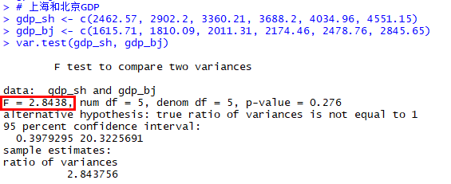
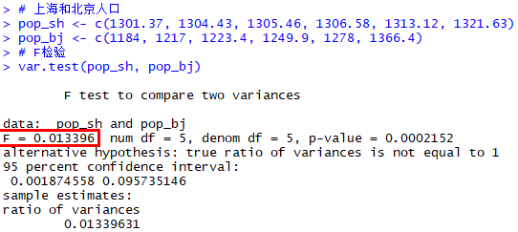
北京 | GDP | 人口 |  | 北京 | 202522.50176 | 4085.4496667
1996 | 1615.73 | 1184 |  | 3.计算F值
1997 | 1810.09 | 1217 |  |  | GDP | 人口
1998 | 2011.31 | 1223.4 |  | F | 2.8438171009 | 0.013396309945
1999 | 2174.46 | 1249.9 |  | 4.查F分布表
2000 | 2478.76 | 1278 |  |  | GDP | 人口
2001 | 2845.65 | 1366.4 |  | 自由度 | 5 | 5 | （自由度=样品数-1）
 |  |  |  | 置信度 | 0.1 | 0.1
 |  |  |  | F临界值 | 5.0503290576 | 5.0503290576 | （双侧检验）
 |  |  |  | 5.比较F值与F临界值
 |  |  |  | GDP | F<F临界值 | 接受原假设，北京和上海的GPD的变化无显著差异
 |  |  |  | 人口 | F<F临界值 | 接受原假设，北京和上海的人口的变化无显著差异

 | 习题：为判别飞云江河两个河段的泥沙颗粒组成有无显著不同，分别在两段的几个点进行采样分析，试根据分析资料确定是否差异显著。
 | 河段 | 河段S |  |  |  | 河段T
 | 站名 | S1 | S2 | S3 | S4 | T1 | T1 | T3 | T4
 | 颗粒粒径 | 0.0041 | 0.0062 | 0.0054 | 0.007 | 0.006 | 0.008 | 0.0103 | 0.01
 | u检验法
 | 1.原假设
 | 飞云江河两个河段的泥沙颗粒组成无显著不同
 | 2.计算样品数、均值和方差
 |  | 样品数 | 均值 | 方差
 | 河段S | 4 | 0.005675 | 1.5291666667E-06
 | 河段T | 4 | 0.008575 | 3.9891666667E-06
$$t=\frac{{\overline{x}}_{1}−{\overline{x}}_{2}}{\sqrt{\frac{n_{1}s_{1}^{2}+n_{2}s_{2}^{2}}{n_{1}+n_{2}−2}}\sqrt{\frac{1}{n_{1}}+\frac{1}{n_{2}}}}$$
 | 3.计算t统计量
 | t | -2.1382311892
 | 4.查找t分布表并比较临界值
 | 自由度 | 6
 | 置信度 | 0.1
 | t0 临界值 | 1.9431802805
 | |t| | 2.1382311892
 | |t|>t0 | 拒绝原假设，飞云江河两个河段的泥沙颗粒组成有显著差异

某地区一年内10次人工降雨试验，得到作业区与对照区降雨量表，问人工降雨效果是否显著？
序号 | 1 | 2 | 3 | 4 | 5 | 6 | 7 | 8 | 9 | 10
作业区雨量 | 7 | 3 | 2 | 4 | 5 | 6 | 7 | 5 | 6 | 4
对照区雨量 | 3 | 6 | 2 | 2 | 1 | 4 | 2 | 6 | 3 | 1
1.提取原假设
假设人工降雨效果不显著
2.计算统计量
 | 样品数 | 平均值 | 方差
作业区雨量 | 10 | 4.9 | 2.7666666667 |  |  | 。
对照区雨量 | 10 | 3 | 3.3333333333 |  |  | 。

t统计量 | 2.307862541
3.验证统计量
|t| | 2.307862541
置信度 | 0.1
自由度 | 18
t0 临界值 | 1.7340636066
|t|>t0 | 拒绝原假设，人工降雨效果显著

$$X^{2}=\sum_{组}{\frac{{(观测次数−理论次数)}^{2}}{理论次数}}$$
1983年农业产值结构 |  |  |  |  |  |  | 适应性检验
 | 种植业 | 林业 | 牧业 | 副业 | 渔业
全市 | 31 | 0.2 | 16.7 | 47.4 | 4.7
A县 | 26.5 | 0.2 | 20.2 | 52.5 | 0.6
B县 | 46.3 | 0.6 | 15.6 | 34 | 3.5

分别检验两个县的农业产值结构同全市的农业产值是否显著差异

1.提出原假设
假设1：A县的农业产值结构同全市的农业产值无显著差异
假设2：B县的农业产值结果同全市的农业产值无显著差异
2.计算统计量
全市数据为理论次数，A县数据和B县数据为观测次数
 | 种植业 | 农业 | 牧业 | 副业 | 渔业 | X² | 样品数
A县 | 0.65322580645 | 0 | 0.73353293413 | 0.54873417722 | 3.5765957447 | 5.5120886625 | 5
B县 | 7.5512903226 | 0.8 | 0.07245508982 | 3.788185654 | 0.30638297872 | 12.518314045 | 5
3.验证统计量
 | 自由度 | 置信度 | X²临界值 | 比较
A县 | 4 | 0.05 | 9.488 | X²<X²临界值，接收原假设，A县的农业产值结构同全市的农业产值无显著差异
B县 | 4 | 0.05 | 9.488 | X²>X²临界值，拒绝原假设，B县的农业产值结构同全市的农业产值差异显著

统计假设检验2
降水资料 | 1.提出原假设 |  |  | 适应性检验
1101.9 | 假设该降水资料数据服从正太分布
947.1 | 2.数据分组
1008.6 | 样品数 | 100 |  |  | 组下限 | 组上限 | 频数 | 频率
1115.8 | 最大值 | 1806.3 |  |  | 640.41875 | 777.58125 | 2 | 0.02
1015.5 | 最小值 | 709 |  |  | 777.58125 | 914.74375 | 12 | 0.12
1143.8 | 全距 | 1097.3 |  |  | 914.74375 | 1051.90625 | 22 | 0.22
1140.7 | 假设组数 | 8 |  |  | 1051.90625 | 1189.06875 | 25 | 0.25
1402.5 | 组距 | 137.1625 |  |  | 1189.06875 | 1326.23125 | 24 | 0.24
1197.1 | 确定组数 | 9 |  |  | 1326.23125 | 1463.39375 | 8 | 0.08
1107.5 | 第一组下限 | 640.41875 |  |  | 1463.39375 | 1600.55625 | 4 | 0.04
1340.2 |  |  |  |  | 1600.55625 | 1737.71875 | 2 | 0.02
1416 |  |  |  |  | 1737.71875 | 1874.88125 | 1 | 0.01
1063.8
1217.5 | 3.计算统计量
$u=\frac{R_{i}−m}{S}，$Ri为第i组组下限，m为平均数
1507.1 | 平均数 | 1140.488
1602 | 标准差 | 203.54666567
1659.3
1256.1 | 组序 | u值 | 正太分布表φ(u) | nφ(u) | 理论次数 | 实际次数 | (理论-实际)²/实际
1143 | 1 | -2.4567793746 | 0.0070094375989 | 0.030290494273 | 3.0290494273 | 2 | 0.52947136188
911.4 | 2 | -1.7829167027 | 0.037299931872 | 0.096403505193 | 9.6403505193 | 12 | 0.46399547266
1331 | 3 | -1.1090540307 | 0.13370343706 | 0.19800833012 | 19.800833012 | 22 | 0.21983342916
709 | 4 | -0.43519135873 | 0.33171176718 | 0.26260800147 | 26.260800147 | 25 | 0.063584680451
1004.9 | 5 | 0.23867131323 | 0.59431976866 | 0.22493638754 | 22.493638754 | 24 | 0.094546841872
1320.7 | 6 | 0.91253398519 | 0.81925615619 | 0.12441916468 | 12.441916468 | 8 | 2.4663277385
1159.6 | 7 | 1.5863966572 | 0.94367532087 | 0.044422098837 | 4.4422098837 | 4 | 0.048887395312
951.4 | 8 | 2.2602593291 | 0.98809741971 | 0.01023011678 | 1.023011678 | 2 | 0.47725309062
942.7 | 9 | 2.9341220011 | 0.99832753649 | 0.0015181711552 | 0.15181711552 | 1 | 0.71941420553
1285.9 |  | 3.607984673 | 0.99984570764
1018.8 | 4.验证
901.7 | X² | 5.0833142159
947.8 | 自由度 | 6
1085 | 置信度 | 0.05
1147.5 | X²临界值 | 12.592
1086.2 | X²<X²临界值，接收原假设，该降水数据服从正太分布
1078.1
1021.3
1002.5
1123.3
984.8
1243.7
1806.3
1184.4
935
1022.5
1203.4
986.1
859.4
910.2
1195
909.3
1588.1
1113.4
1016.3
1330.9
1480
794.7
870.6
1405
1062.3
1030.3
769.8
1204.9
1031.6
1439.4
1269.9
1131.5
912
1208.7
1287.3
1124.4
1008.9
1170.7
1105.7
1236.5
1049.2
1170.6
1025.2
1305.5
1477
811.4
1206.8
975.4
849.9
1088.1
1318.4
1161.7
1264.2
1167.2
1017
820.9
1271.4
1462.3
1233.4
1288.7
1191.8
791.2
1196.5
1255.9
1217.7
1184.1

相关性分析
$$r=\frac{\sum{(x_{i}−\overline{x})(y_{i}−\overline{y})}}{\sqrt{\sum{{\left(x_{i}−\overline{x}\right)}^{2}×\sum{{(y_{i}−\overline{y})}^{2}}}}}$$
$$=\frac{\sum{xy}−\frac{\sum{x}\sum{y}}{n}}{\sqrt{[\sum{x^{2}−\frac{(\sum{x)²}}{n}}][\sum{y^{2}−\frac{(\sum{y)²}}{n}}]}}$$
$$=\frac{l_{xy}}{\sqrt{l_{xx}×l_{yy}}}$$
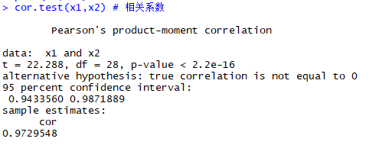
简单线性相关程度的度量 |  |  | 1.相关系数(r)
计算人均GPD和城市化率的相关程度
人均产出 | 人均GDP | 城市化率 |  | 总和 | 和的平方 | 平方和
337.93 | 169.17 | 6.46 | 人均GDP | 42258.33 | 1785766398.42248 | 139675516.08
349.54 | 175.61 | 6.56 | 城市化率 | 322.02 | 103695.54360 | 4000.6056616
373.13 | 179.61 | 6.52
385.77 | 180.41 | 6.54 | 样品数 |  | 人均GDP和城市化率的乘积和
412.43 | 189.06 | 6.50 | 30 |  | 656776.56469
377.79 | 183.19 | 6.54
455.90 | 207.14 | 6.63 | Lxy | 203178.58136
494.20 | 230.54 | 6.81 | Lxx | 80149969.465
552.73 | 264.42 | 7.30 | Lyy | 544.08754144
617.54 | 314.56 | 7.67
672.49 | 337.56 | 7.85 | 相关系数r | 0.97295297935
706.16 | 350.18 | 8.11
803.72 | 429.70 | 8.36 | 2.顺序（等级）相关系数（rs）
908.91 | 478.27 | 8.71 | 人均GDP | 城市化率 | 人均GDP排名 | 城市化率排名 | 排名差di
1161.68 | 575.68 | 9.30 | 169.16868442 | 6.4568200161 | 30 | 30 | 0
1300.88 | 629.82 | 9.54 | 175.6147541 | 6.5573770492 | 29 | 25 | 4
1582.22 | 748.16 | 9.92 | 179.60718122 | 6.5214055547 | 28 | 28 | 0 | di平方和 | rs
1961.77 | 900.67 | 10.52 | 180.41221604 | 6.5443057018 | 27 | 26 | 1 | 34 | 0.99243604004
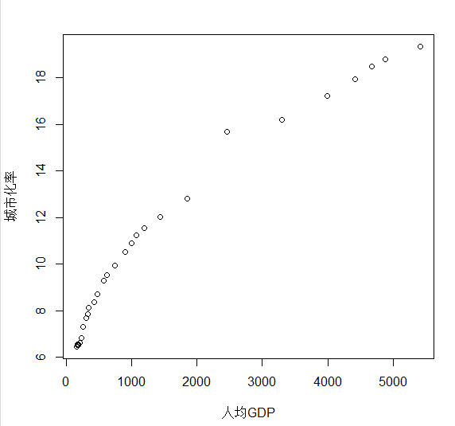
2277.39 | 1001.90 | 10.88 | 189.06481207 | 6.4960047351 | 25 | 29 | 4
2501.92 | 1080.65 | 11.23 | 183.18739054 | 6.5382370111 | 26 | 27 | 1
$$r_{s}=1−\frac{6\sum{d_{i}^{2}}}{n(n^{2}−1)}$$
2830.21 | 1193.35 | 11.53 | 207.14388386 | 6.6264194337 | 24 | 24 | 0
3478.83 | 1444.25 | 12.02 | 230.53629546 | 6.8062827225 | 23 | 23 | 0
4760.62 | 1858.66 | 12.81 | 264.41786062 | 7.3028237585 | 22 | 22 | 0
6369.27 | 2464.20 | 15.70 | 314.56417296 | 7.673301304 | 21 | 21 | 0
8733.77 | 3299.71 | 16.21 | 337.55576585 | 7.8545356225 | 20 | 20 | 0
10360.78 | 3991.69 | 17.22 | 350.17954515 | 8.1127809549 | 19 | 19 | 0
11328.95 | 4413.35 | 17.94 | 429.70387841 | 8.3595387841 | 18 | 18 | 0
11769.40 | 4676.97 | 18.50 | 478.27323252 | 8.7113868424 | 17 | 17 | 0
12124.56 | 4874.93 | 18.81 | 575.68497515 | 9.3029183127 | 16 | 16 | 0
13530.39 | 5414.90 | 19.34 | 629.81840952 | 9.5428929242 | 15 | 15 | 0
 |  |  | 748.15905744 | 9.9165439372 | 14 | 14 | 0
 |  |  | 900.67331971 | 10.520620416 | 13 | 13 | 0
 |  |  | 1001.8961253 | 10.88211047 | 12 | 12 | 0
 |  |  | 1080.6451613 | 11.226731414 | 11 | 11 | 0
 |  |  | 1193.3470273 | 11.525733196 | 10 | 10 | 0
 |  |  | 1444.2500846 | 12.018959485 | 9 | 9 | 0
 |  |  | 1858.6630896 | 12.8101945 | 8 | 8 | 0
 |  |  | 2464.1963 | 15.697352387 | 7 | 7 | 0
 |  |  | 3299.7142857 | 16.208791209 | 6 | 6 | 0
 |  |  | 3991.6921064 | 17.21543829 | 5 | 5 | 0
 |  |  | 4413.3506437 | 17.937898951 | 4 | 4 | 0
 |  |  | 4676.9726248 | 18.497047772 | 3 | 3 | 0
 |  |  | 4874.9334186 | 18.81325237 | 2 | 2 | 0
 |  |  | 5414.9030354 | 19.340219224 | 1 | 1 | 0

多元线性回归和趋势面
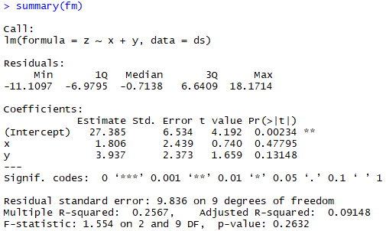
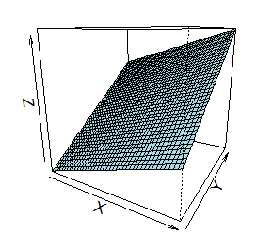
x Residual Plot
x | y | z |  | 1.一次多项式 |  |  | SUMMARY OUTPUT |  |  |  |  |  |  | RESIDUAL OUTPUT |  |  |  |  | PROBABILITY OUTPUT
0 | 1 | 27.6 |  | x | y
1.1 | 0.6 | 38.4 |  | 0 | 1 |  | 回归统计 |  |  | 置信度 | 0.05 |  |  | 观测值 | 预测 z降水量 | 残差 | 标准残差 |  | 百分比排位 | z降水量
y Residual Plot
1.8 | 0 | 24 |  | 1.1 | 0.6 |  | Multiple R | 0.50662247678 |  | 第一自由度 | 2 |  |  | 1 | 31.322457955 | -3.7224579551 | -0.41841488201 |  | 4.1666666667 | 24
2.95 | 0 | 24.7 |  | 1.8 | 0 |  | R Square | 0.25666633397 |  | 第二自由度 | 9 |  |  | 2 | 31.733775451 | 6.6662245491 | 0.749302636 |  | 12.5 | 24.7
x Line Fit Plot
3.4 | 0.2 | 32 |  | 2.95 | 0 |  | Adjusted R Square | 0.091481074858 |  | F临界值 | 4.2564947291 |  |  | 3 | 30.635397948 | -6.6353979479 | -0.74583763819 |  | 20.833333333 | 27.6
1.8 | 1.7 | 55.5 |  | 3.4 | 0.2 |  | 标准误差 | 9.8355299694 |  | F | 1.5538089497 |  |  | 4 | 32.711878799 | -8.0118787992 | -0.90055800841 |  | 29.166666667 | 31
y Line Fit Plot
0.7 | 1.3 | 40.4 |  | 1.8 | 1.7 |  | 观测值 | 12 |  | F<F临界值，线性回归不显著 |  |  |  | 5 | 34.311855574 | -2.3118555741 | -0.2598591546 |  | 37.5 | 31.7
0.2 | 2 | 37.5 |  | 0.7 | 1.3 |  |  |  |  |  |  |  |  | 6 | 37.32864466 | 18.17135534 | 2.042512123 |  | 45.833333333 | 32
Normal Probability Plot
0.85 | 3.35 | 31 |  | 0.2 | 2 |  | 方差分析 |  |  |  |  |  |  | 7 | 33.767564006 | 6.6324359944 | 0.74550470617 |  | 54.166666667 | 37.5
1.65 | 3.15 | 31.7 |  | 0.85 | 3.35 |  |  | df | SS | MS | F | Significance F |  | 8 | 35.620789008 | 1.8792109921 | 0.21122867068 |  | 62.5 | 38.4
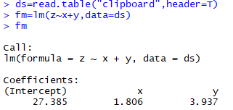
2.65 | 3.1 | 53 |  | 1.65 | 3.15 |  | 回归分析 | 2 | 300.623652 | 150.311826 | 1.5538089497 | 0.26322498655 |  | 9 | 42.109677428 | -11.109677428 | -1.248759402 |  | 70.833333333 | 40.4
3.65 | 2.55 | 44.9 |  | 2.65 | 3.1 |  | 残差 | 9 | 870.638848 | 96.737649778 |  |  |  | 10 | 42.766745056 | -11.066745056 | -1.2439336812 |  | 79.166666667 | 44.9
 |  |  |  | 3.65 | 2.55 |  | 总计 | 11 | 1171.2625 |  |  |  |  | 11 | 44.375520382 | 8.6244796181 | 0.96941608619 |  | 87.5 | 53
 |  |  |  |  |  |  |  |  |  |  |  |  |  | 12 | 44.015693733 | 0.88430626684 | 0.099398544393 |  | 95.833333333 | 55.5
 |  |  |  |  |  |  |  | Coefficients | 标准误差 | t Stat | P-value | Lower 95% | Upper 95% | 下限 95.0% | 上限 95.0%
 |  |  |  |  |  |  | Intercept | 27.385254007 | 6.5335024978 | 4.1915119825 | 0.0023358774093 | 12.605444533 | 42.16506348 | 12.605444533 | 42.16506348
 |  |  |  |  |  |  | x | 1.8056355228 | 2.4388430383 | 0.74036561372 | 0.47794707155 | -3.7114107252 | 7.3226817708 | -3.7114107252 | 7.3226817708
 |  |  |  |  |  |  | y | 3.9372039482 | 2.3731566509 | 1.6590577562 | 0.13147775078 | -1.431249368 | 9.3056572645 | -1.431249368 | 9.3056572645

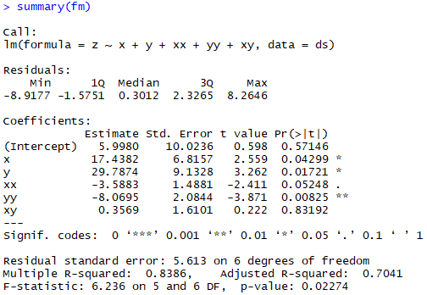
x Residual Plot
2.二次多项式
x | y | xx | yy | xy | z |  | SUMMARY OUTPUT |  |  |  |  |  |  | RESIDUAL OUTPUT |  |  |  |  | PROBABILITY OUTPUT
0 | 1 | 0 | 1 | 0 | 27.6
1.1 | 0.6 | 1.21 | 0.36 | 0.66 | 38.4 |  | 回归统计 |  |  | 置信度 | 0.05 |  |  | 观测值 | 预测 z降水量 | 残差 | 标准残差 |  | 百分比排位 | z降水量
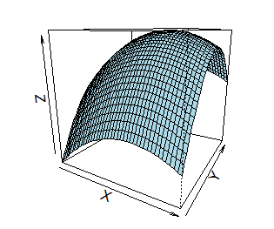
y Residual Plot
1.8 | 0 | 3.24 | 0 | 0 | 24 |  | Multiple R | 0.91576200293 |  | 第一自由度 | 5 |  |  | 1 | 27.715941583 | -0.11594158338 | -0.02796943263 |  | 4.1666666667 | 24
2.95 | 0 | 8.7025 | 0 | 0 | 24.7 |  | R Square | 0.83862004602 |  | 第二自由度 | 6 |  |  | 2 | 36.041119717 | 2.3588802832 | 0.56904987182 |  | 12.5 | 24.7
x² Residual Plot
3.4 | 0.2 | 11.56 | 0.04 | 0.68 | 32 |  | Adjusted R Square | 0.70413675103 |  | F临界值 | 4.3873741874 |  |  | 3 | 25.760543009 | -1.7605430091 | -0.42470861314 |  | 20.833333333 | 27.6
1.8 | 1.7 | 3.24 | 2.89 | 3.06 | 55.5 |  | 标准误差 | 5.6127576163 |  | F | 6.235867779 |  |  | 4 | 26.213266026 | -1.513266026 | -0.36505618544 |  | 29.166666667 | 31
y² Residual Plot
0.7 | 1.3 | 0.49 | 1.69 | 0.91 | 40.4 |  | 观测值 | 12 |  | F>临界值，线性回归显著 |  |  |  | 5 | 29.684245085 | 2.3157549147 | 0.55864642507 |  | 37.5 | 31.7
0.2 | 2 | 0.04 | 4 | 0.4 | 37.5 |  |  |  |  |  |  |  |  | 6 | 54.170499086 | 1.3295009136 | 0.32072518892 |  | 45.833333333 | 32
xy Residual Plot
0.85 | 3.35 | 0.7225 | 11.2225 | 2.8475 | 31 |  | 方差分析 |  |  |  |  |  |  | 7 | 41.857446069 | -1.457446069 | -0.35159033066 |  | 54.166666667 | 37.5
1.65 | 3.15 | 2.7225 | 9.9225 | 5.1975 | 31.7 |  |  | df | SS | MS | F | Significance F |  | 8 | 36.781745016 | 0.71825498372 | 0.17326988119 |  | 62.5 | 38.4
x Line Fit Plot
2.65 | 3.1 | 7.0225 | 9.61 | 8.215 | 53 |  | 回归分析 | 5 | 982.24421165 | 196.44884233 | 6.235867779 | 0.022739468102 |  | 9 | 28.472139928 | 2.5278600718 | 0.60981409701 |  | 70.833333333 | 40.4
3.65 | 2.55 | 13.3225 | 6.5025 | 9.3075 | 44.9 |  | 残差 | 6 | 189.01828835 | 31.503048059 |  |  |  | 10 | 40.617651989 | -8.9176519888 | -2.1512701417 |  | 79.166666667 | 44.9
y Line Fit Plot
 |  |  |  |  |  |  | 总计 | 11 | 1171.2625 |  |  |  |  | 11 | 44.73540059 | 8.2645994096 | 1.9937295115 |  | 87.5 | 53
 |  |  |  |  |  |  |  |  |  |  |  |  |  | 12 | 48.6500019 | -3.7500019004 | -0.9046402719 |  | 95.833333333 | 55.5
x² Line Fit Plot
 |  |  |  |  |  |  |  | Coefficients | 标准误差 | t Stat | P-value | Lower 95% | Upper 95% | 下限 95.0% | 上限 95.0%
 |  |  |  |  |  |  | Intercept | 5.9979962834 | 10.023562571 | 0.59838966845 | 0.57146204668 | -18.528777762 | 30.524770329 | -18.528777762 | 30.524770329
y² Line Fit Plot
 |  |  |  |  |  |  | x | 17.438154248 | 6.8156887894 | 2.5585314686 | 0.042993624822 | 0.7607645753 | 34.11554392 | 0.7607645753 | 34.11554392
 |  |  |  |  |  |  | y | 29.787448268 | 9.1327806921 | 3.2615967986 | 0.017214343121 | 7.4403389583 | 52.134557577 | 7.4403389583 | 52.134557577
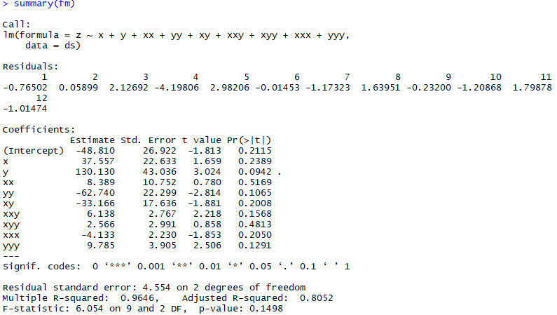
xy Line Fit Plot
 |  |  |  |  |  |  | x² | -3.5883120125 | 1.4881085281 | -2.4113241371 | 0.052479185187 | -7.2295824057 | 0.052958380811 | -7.2295824057 | 0.052958380811
 |  |  |  |  |  |  | y² | -8.0695029677 | 2.0844119069 | -3.8713571636 | 0.0082528891994 | -13.169875165 | -2.9691307701 | -13.169875165 | -2.9691307701
Normal Probability Plot
 |  |  |  |  |  |  | xy | 0.35691424801 | 1.6100778664 | 0.22167514718 | 0.83191890973 | -3.5828043647 | 4.2966328607 | -3.5828043647 | 4.2966328607

x Residual Plot
y Residual Plot
3.三次多项式
x | y | xx | yy | xy | xxy | xyy | xxx | yyy | z | SUMMARY OUTPUT
0 | 1 | 0 | 1 | 0 | 0 | 0 | 0 | 1 | 27.6
1.1 | 0.6 | 1.21 | 0.36 | 0.66 | 0.726 | 0.396 | 1.331 | 0.216 | 38.4 | 回归统计 |  |  | 置信度 | 0.05
x² Residual Plot
1.8 | 0 | 3.24 | 0 | 0 | 0 | 0 | 5.832 | 0 | 24 | Multiple R | 0.98213577743 |  | 第一自由度 | 9
2.95 | 0 | 8.7025 | 0 | 0 | 0 | 0 | 25.672375 | 0 | 24.7 | R Square | 0.96459068531 |  | 第二自由度 | 2
y² Residual Plot
3.4 | 0.2 | 11.56 | 0.04 | 0.68 | 2.312 | 0.136 | 39.304 | 0.008 | 32 | Adjusted R Square | 0.80524876922 |  | F临界值 | 19.384825718
1.8 | 1.7 | 3.24 | 2.89 | 3.06 | 5.508 | 5.202 | 5.832 | 4.913 | 55.5 | 标准误差 | 4.553767805 |  | F | 6.0535903481
xy Residual Plot
0.7 | 1.3 | 0.49 | 1.69 | 0.91 | 0.637 | 1.183 | 0.343 | 2.197 | 40.4 | 观测值 | 12 |  | F<F临界值，先行回归不显著
0.2 | 2 | 0.04 | 4 | 0.4 | 0.08 | 0.8 | 0.008 | 8 | 37.5
x²y Residual Plot
0.85 | 3.35 | 0.7225 | 11.2225 | 2.8475 | 2.420375 | 9.539125 | 0.614125 | 37.595375 | 31 | 方差分析
1.65 | 3.15 | 2.7225 | 9.9225 | 5.1975 | 8.575875 | 16.372125 | 4.492125 | 31.255875 | 31.7 |  | df | SS | MS | F | Significance F
xy² Residual Plot
2.65 | 3.1 | 7.0225 | 9.61 | 8.215 | 21.76975 | 25.4665 | 18.609625 | 29.791 | 53 | 回归分析 | 9 | 1129.7888976 | 125.53209973 | 6.0535903481 | 0.1497555866
3.65 | 2.55 | 13.3225 | 6.5025 | 9.3075 | 33.972375 | 23.734125 | 48.627125 | 16.581375 | 44.9 | 残差 | 2 | 41.473602444 | 20.736801222
x³ Residual Plot
 |  |  |  |  |  |  |  |  |  | 总计 | 11 | 1171.2625

y³ Residual Plot
x Line Fit Plot
 |  |  |  |  |  |  |  |  |  |  | Coefficients | 标准误差 | t Stat | P-value | Lower 95% | Upper 95% | 下限 95.0% | 上限 95.0%
 |  |  |  |  |  |  |  |  |  | Intercept | -48.809687197 | 26.921781405 | -1.8130184798 | 0.21151016899 | -164.64476345 | 67.025389054 | -164.64476345 | 67.025389054
 |  |  |  |  |  |  |  |  |  | x | 37.557247231 | 22.63340641 | 1.6593722814 | 0.23890944161 | -59.826440645 | 134.94093511 | -59.826440645 | 134.94093511
 |  |  |  |  |  |  |  |  |  | y | 130.1296834 | 43.036035262 | 3.0237377259 | 0.094177192897 | -55.039431204 | 315.29879799 | -55.039431204 | 315.29879799
y Line Fit Plot
 |  |  |  |  |  |  |  |  |  | x² | 8.3891364159 | 10.751744803 | 0.78025814128 | 0.51692152614 | -37.871887712 | 54.650160544 | -37.871887712 | 54.650160544
x1 | x2 | x3 | y |  |  |  |  |  |  | y² | -62.739815175 | 22.299129588 | -2.8135544451 | 0.10651940653 | -158.68522597 | 33.205595618 | -158.68522597 | 33.205595618
x² Line Fit Plot
40.5 | 1170.8 | 48.25 | 2835.57 |  |  |  |  |  |  | xy | -33.166396741 | 17.635903591 | -1.8806179434 | 0.20076564456 | -109.04756547 | 42.714771986 | -109.04756547 | 42.714771986
36.6 | 1707.2 | 193.72 | 1947.97 |  |  |  |  |  |  | x²y | 6.1376213511 | 2.7667143094 | 2.2183791548 | 0.15677225942 | -5.7665895246 | 18.041832227 | -5.7665895246 | 18.041832227
y² Line Fit Plot
35.5 | 1908.8 | 413.94 | 1538.1 |  |  |  |  |  |  | xy² | 2.5661854641 | 2.9905672238 | 0.8580932218 | 0.48125883455 | -10.301186765 | 15.433557693 | -10.301186765 | 15.433557693
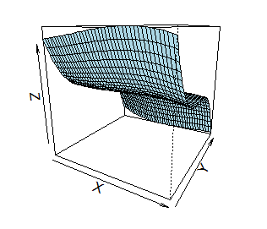
37.5 | 2072.4 | 358.6 | 1756.79 |  |  |  |  |  |  | x³ | -4.1325585524 | 2.2299375364 | -1.8532171799 | 0.20503142618 | -13.72720538 | 5.4620882756 | -13.72720538 | 5.4620882756
xy Line Fit Plot
35.4 | 2136.4 | 615.04 | 1317.64 |  |  |  |  |  |  | y³ | 9.7848398611 | 3.9045891166 | 2.5059845143 | 0.12910799045 | -7.0152511602 | 26.584930882 | -7.0152511602 | 26.584930882
33.8 | 930.8 | 752.42 | 1167.44
x²y Line Fit Plot
35.6 | 2025.1 | 435.43 | 1632.93
36.6 | 1397.8 | 238.55 | 1594.28
xy² Line Fit Plot
39.8 | 1477.2 | 87.85 | 2005.45 |  |  |  |  |  |  | RESIDUAL OUTPUT |  |  |  |  | PROBABILITY OUTPUT
36.1 | 1517.2 | 316 | 1410.15
x³ Line Fit Plot
34.2 | 1410 | 503.73 | 1318.59 |  |  |  |  |  |  | 观测值 | 预测 z降水量 | 残差 | 标准残差 |  | 百分比排位 | z降水量
 |  |  |  |  |  |  |  |  |  | 1 | 28.365020885 | -0.76502088475 | -0.39398868894 |  | 4.1666666667 | 24
y³ Line Fit Plot
 |  |  |  |  |  |  |  |  |  | 2 | 38.341007066 | 0.058992933802 | 0.030381587103 |  | 12.5 | 24.7
 |  |  |  |  |  |  |  |  |  | 3 | 21.873078328 | 2.1269216721 | 1.0953728163 |  | 20.833333333 | 27.6
Normal Probability Plot
 |  |  |  |  |  |  |  |  |  | 4 | 28.898058926 | -4.1980589264 | -2.1620164435 |  | 29.166666667 | 31
 |  |  |  |  |  |  |  |  |  | 5 | 29.017943806 | 2.9820561941 | 1.535770374 |  | 37.5 | 31.7
 |  |  |  |  |  |  |  |  |  | 6 | 55.514533641 | -0.014533640707 | -0.0074848806897 |  | 45.833333333 | 32
 |  |  |  |  |  |  |  |  |  | 7 | 41.573230238 | -1.1732302384 | -0.60421807124 |  | 54.166666667 | 37.5
 |  |  |  |  |  |  |  |  |  | 8 | 35.860491601 | 1.6395083987 | 0.84435311161 |  | 62.5 | 38.4
 |  |  |  |  |  |  |  |  |  | 9 | 31.231998431 | -0.23199843116 | -0.11948008159 |  | 70.833333333 | 40.4
 |  |  |  |  |  |  |  |  |  | 10 | 32.90867889 | -1.2086788904 | -0.62247426296 |  | 79.166666667 | 44.9
 |  |  |  |  |  |  |  |  |  | 11 | 51.201217794 | 1.798782206 | 0.92637973307 |  | 87.5 | 53
 |  |  |  |  |  |  |  |  |  | 12 | 45.914740393 | -1.0147403929 | -0.5225951931 |  | 95.833333333 | 55.5

